Cumplimiento NTC5854
CORPORACIÓN AUTÓNOMA REGIONAL DEL MAGDALENA - CORPAMAG LISTA DE CHEQUEO NTC 5854 DE 2011, VERIFICACION 2025 OFICINA DE CONTROL INTERNO

INFORMACIÓN GENERAL
OBJETIVO: Determinar el grado de cumplimiento por parte de la Corporación Autónoma Regional del Magdalena – CORPAMAG, de lo establecido en la Norma Técnica Colombiana NTC 5854 de junio de 2011 de “Accesibilidad a páginas web”.
ALCANCE: La verificación se enfocará principalmente en las condiciones actuales observadas la página web de CORPAMAG del cumplimiento de los criterios de accesibilidad en la web nivel A, AA y AAA de acuerdo a lo establecido en el artículo 3 de la Resolución 1519 de 2020: «Directrices de accesibilidad web a partir del 1 de enero del 2022, los sujetos obligados deberán dar cumplimiento a los estándares AA de la Guía de Accesibilidad de Contenidos Web (Web Content Accesibillity Guidelines - WCAG) en la versión 2.1, expedida por el World Web Consortium (W3C), conforme con el Anexo 1 de la presente resolución aplicable en todos los procesos de actualización, estructuración, reestructuración, diseño, rediseño de sus portales web y sedes electrónicas, así como de los contenidos existentes en esas».
CRITERIOS: - Ley 87 de 1993 "Por la cual se establecen normas para el ejercicio del control interno en las entidades y organismos del estado y se dictan otras disposiciones". - Norma Técnica Colombiana NTC 5854 del 15 de junio de 2011 “Accesibilidad a las páginas web”. - Ley 1712 de 2014 “Por medio de la cual se crea la Ley de Transparencia y del Derecho de Acceso a la Información Pública Nacional y se dictan otras disposiciones”. - Resolución 1519 de 2020 del Ministerio de Tecnologías de la Información y las Comunicaciones “Por la cual se definen los estándares y directrices para publicar la información señalada en la Ley 1712 del 2014 y se definen los requisitos materia de acceso a la información pública, accesibilidad web, seguridad digital, y datos abiertos”. - Circular 018 de 2021 de la Procuraduría General de la Nación “solicita a los sujetos obligados -incluidos en el artículo 5° de la Ley 1712 de 2014- dar cumplimiento a los plazos y exigencias ordenados en la Resolución 1519 de 2020”.
METODOLOGÍA: 1. Observación: Se realizará una verificación técnica de accesibilidad en la página web institucional, evaluando la presencia, visibilidad y operatividad de los elementos exigidos por la normatividad. Se podrán emplear medios de apoyo según el criterio del auditor, siempre que faciliten la obtención de evidencia válida. 2. Consultas: Se aplicará como técnica complementaria para ampliar, aclarar o validar información relacionada con las evidencias observadas o documentales. Para tal fin, se formularán consultas puntuales al personal responsable del proceso evaluado orientadas a obtener respuestas claras, concisas y pertinentes que contribuyan a sustentar hallazgos o resolver inconsistencias detectadas durante la inspección u observación. Estas consultas se efectuarán de forma verbal o escrita y deberán atenderse de manera oportuna por parte del área responsable del proceso en revisión, en cumplimiento de sus funciones y en armonía con el deber institucional de facilitar el ejercicio del control interno, conforme a lo establecido en la Ley 87 de 1993 y demás normas aplicables.
FECHA DE LA EVALUACIÓN: Julio y Agosto de 2025
Responsable (s) del Proceso: Secretario General-Grupo de las Tecnología de la Información y las Comunicacioens-TICs
Equipo Auditor: Luz Piedad Echavarría López, Supervisión: Liliana Hidalgo García
Criterio numeral- NTC5854 | Cumple | Cumple parcialmente | No Cumple | No aplica | NIVEL (A,AA,AAA) | Exigible por norma | Verificación | Observaciones | Evidencias
Principio 1: Perceptible La información y los componentes de la interfaz de usuario deben ser presentados a los usuarios de modo que puedan percibirlos.
Pauta 1.1: Alternativas Textuales
1.1.1 Contenido no textual (Nivel A): Todo contenido no textual que se presenta al usuario tiene una alternativa textual que cumple el mismo propósito. |  | X |  |  | A | Si | Al verificar el cumplimiento del ítem 1.1.1, se observa que el sitio web presenta cumplimiento parcial en la implementación de texto alternativo para contenido no textual. Se identifican buenas prácticas en varios componentes, entre ellos: - Logotipo institucional, que incluye texto alternativo. - Banners rotativos en la página principal, cuyas imágenes cuentan con texto alternativo que refleja adecuadamente su propósito informativo. - Botones gráficos funcionales, que facilita la navegación para usuarios con discapacidad visual. - Imágenes decorativas correctamente etiquetadas, como fondos, separadores y texturas ambientales, que están marcadas con alt="", evitando interferencias en la navegación por lector de pantalla. Adicionalmente, al realizar un análisis complementario con la herramienta gratuita TAWDIS, se identificaron 19 elementos sin texto alternativo adecuado y 61 advertencias lo que se evidencia en la imagen del informe en la hoja “TAWDIS 25-08-2025”, emitida por el software. Al realizar evaluación con la herramienta en línea (WAVE). Link: https://wave.webaim.org/report#/www.corpamag.gov.co, se encontraron 9 errores y 16 alertas, como se puede verificar en imagen adjunta. | Riesgo institucional La ausencia de alternativas textuales en componentes gráficos con función informativa o de navegación puede limitar la accesibilidad para usuarios con discapacidad visual, comprometiendo el cumplimiento normativo de accesibilidad web y generando observaciones por parte del organismo de control. Se recomienda al área responsable realizar la revisión técnica correspondiente, analizar los criterios normativos aplicables y adoptar las medidas necesarias que garanticen el cumplimiento integral de los estándares exigidos en materia de accesibilidad web.
Pauta 1.2: Medios Temporales
1.2.1 Solo audio y solo vídeo (pregrabado) (Nivel A): Para el contenido de solo audio y solo vídeo pregrabado, se proporciona una alternativa para el contenido multimedia. |  | X |  |  | A | Si | - Programas radiales – Territorio Verde (Vigencia 2025): cada emisión incluye archivo de audio y transcripción textual disponible en el cuerpo de la publicación, lo que permite el acceso al contenido por parte de usuarios con discapacidad auditiva o que no pueden reproducir audio. - Videos institucionales publicados en YouTube: incluyen subtítulos automáticos generados por la plataforma, lo cual representa un avance parcial en materia de accesibilidad. Sin embargo, los subtítulos automáticos no constituyen una alternativa textual suficiente, ya que no garantizan precisión técnica ni control institucional, y no incluyen descripciones visuales relevantes ni sonidos, como exige el criterio. | Se recomienda al área responsable realizar la revisión técnica correspondiente, analizar los criterios normativos aplicables y adoptar las medidas necesarias que garanticen el cumplimiento integral de los estándares exigidos en materia de accesibilidad para contenidos multimedia pregrabados.
1.2.2 Subtítulos (pregrabado) (Nivel A): Se proporcionan subtítulos para todo el contenido de audio pregrabado en contenido multimedia sincronizado. |  | X |  |  | A | Si | Se identificaron varios videos institucionales publicados en YouTube que presentan subtítulos automáticos generados por la plataforma. Estos subtítulos están sincronizados con el audio y permiten una comprensión general del contenido. No se identificaron elementos adicionales que permitan verificar si los subtítulos han sido revisados o ajustados por la entidad, | Se recomienda al área responsable realizar la revisión técnica correspondiente, analizar los criterios normativos aplicables y adoptar las medidas necesarias que garanticen el cumplimiento integral de los estándares exigidos en materia de accesibilidad para contenidos multimedia sincronizados.
1.2.3 Descripción de audio o medio alternativo (pregrabado) (Nivel A): Se proporciona una audio descripción para todo el contenido de vídeo pregrabado en contenido multimedia sincronizado, o un medio alternativo para el contenido multimedia. |  |  | X |  | A | Si | Al verificar los videos institucionales de la Corporación publicados en YouTube, se observó que ninguno incluye audio descripción sincronizada, entendida como una narración adicional que describa elementos visuales relevantes no expresados en el audio. Tampoco se proporciona un medio alternativo equivalente, como una transcripción enriquecida que describa escenas, gestos, gráficos, texto en pantalla o cambios visuales significativos. Esta ausencia limita el acceso para usuarios con discapacidad visual. | Se recomienda al área responsable realizar la revisión técnica correspondiente, analizar los criterios normativos aplicables y adoptar las medidas necesarias que garanticen el cumplimiento integral de los estándares exigidos en materia de accesibilidad para contenidos multimedia pregrabados.
1.2.4 Subtítulos (en directo) (Nivel AA): Se proporcionan subtítulos para todo el contenido de audio en directo en contenido multimedia sincronizado. | X |  |  |  | AA | Si | Durante la revisión no fue posible validar este ítem en tiempo real, ya que no se encontraba activa ninguna transmisión en vivo por parte de la Corporación. Se revisaron las audiencias públicas de Rendición de Cuentas disponibles en el canal institucional, donde se evidencia la inclusión de intérprete en Lengua de Señas Colombiana (LSC) y subtítulos automáticos generados por YouTube. No se identificaron mecanismos de subtitulación en tiempo real durante la transmisión original. Esta configuración fue considerada suficiente por el auditor para marcar el ítem como cumplido. | Se recomienda al área responsable revisar los mecanismos de accesibilidad implementados en transmisiones en vivo, analizar los criterios normativos aplicables y adoptar las medidas necesarias que garanticen la inclusión de subtítulos en tiempo real generados de forma precisa y accesible, conforme a los estándares exigidos para contenido multimedia sincronizado.
1.2.5 Descripción de audio (pregrabado) (Nivel AA): Se proporciona una audio descripción para todo el contenido de vídeo pregrabado en contenido multimedia sincronizado. |  |  | X |  | AA | Si | En los videos institucionales revisados durante el proceso de verificación, no se identificó audio descripción sincronizada, entendida como una narración adicional que describa elementos visuales relevantes no expresados en el audio. Tampoco se evidenció una versión alternativa que describa el contenido visual mediante transcripción enriquecida o narración paralela. El contenido depende exclusivamente del audio y de subtítulos automáticos. | Se recomienda al área responsable realizar la revisión técnica correspondiente, analizar los criterios normativos aplicables y adoptar las medidas necesarias que garanticen el cumplimiento integral de los estándares exigidos en materia de accesibilidad para contenidos multimedia pregrabados.
1.2.6 Lengua de signos (pregrabado) (Nivel AAA): Se proporciona una interpretación en lengua de signos para todo el contenido de audio pregrabado en contenido multimedia sincronizado. | X |  |  |  | AAA | No | Al validar el video institucional titulado “Audiencia Pública Seguimiento del PAI 2024–2027 Vigencia 2024”, disponible en el canal oficial de la Corporación, se constató que incluye interpretación en Lengua de Señas Colombiana (LSC) durante el desarrollo del contenido. Esta medida permite el acceso al contenido para personas con discapacidad auditiva. |  | 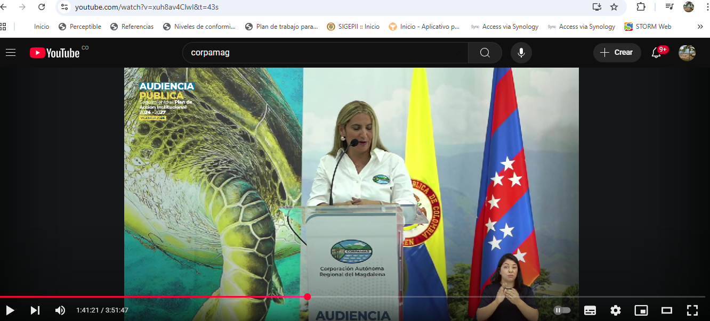
1.2.7 Descripción de audio extendida (pregrabado) (Nivel AAA): Se proporciona una audio descripción extendida para todo el contenido de vídeo pregrabado en contenido multimedia sincronizado cuando las pausas en la parte delantera del audio son insuficientes para contener la descripción de audio. |  |  | X |  | AAA | No | En los videos institucionales revisados durante el proceso de verificación, no se identificó la presencia de audiodescripción extendida. Este recurso consiste en pausar el contenido audiovisual para insertar narraciones adicionales que describan elementos visuales relevantes no expresados en el audio, cuando las pausas naturales no son suficientes para incluir una audiodescripción sincronizada. | La incorporación de este criterio, aunque no exigible por norma, representa una mejora voluntaria que fortalece el compromiso institucional con la inclusión digital, particularmente en contenidos destinados a población con discapacidad visual.
1.2.8 Medio alternativo (pregrabado) (Nivel AAA): Se proporciona un medio alternativo para todo el contenido multimedia sincronizado pregrabado. |  |  | X |  | AAA | No | Durante el proceso de revisión, no se identificaron versiones escritas que permitan acceder al contenido multimedia sincronizado sin necesidad de ver ni escuchar el material audiovisual. Este tipo de medio alternativo debe describir de forma detallada tanto lo que se dice (narración, diálogos, sonidos relevantes) como lo que se muestra en pantalla (escenas, gestos, gráficos, texto visible y elementos visuales significativos), conforme a los estándares exigidos por el criterio 1.2.8 de accesibilidad nivel AAA. | Se sugiere su implementación como mejora voluntaria para fortalecer la accesibilidad web, especialmente para personas con discapacidad visual y auditiva, y avanzar hacia estándares internacionales de inclusión digital.
1.2.9 Solo audio (en directo) (Nivel AAA): Se proporciona un medio alternativo para todo el contenido de solo audio en directo. | X |  |  |  | AAA | No | Se evidencia en los programas de Negocios Verdes, que proporciona una transcripción alternativa en texto.
Pauta 1.3: Adaptable
1.3.1 Información y relaciones (Nivel A): La información, la estructura y las relaciones comunicadas visualmente pueden ser determinadas mediante programación o están disponibles como texto. |  | X |  |  | A | Si | Se verificó que el sitio web institucional de la Corporación organiza adecuadamente su contenido: los títulos, secciones, tablas y listas están estructurados de forma que pueden ser comprendidos visualmente. Esto permite que las personas puedan navegar y entender la información sin perder el contexto. Sin embargo, al aplicar el aplicativo TAWDIS, se identificaron 16 problemas y 4 advertencias relacionadas con la estructura semántica y la interpretación programática del contenido. Estos resultados se encuentran documentados en la hoja “TAWDIS 25-08-2025”, correspondiente al informe emitido por el software. | Se sugiere revisar los aspectos señalados por TAWDIS, priorizando la corrección de etiquetas mal aplicadas o ausentes que afectan la estructura semántica del sitio web.
1.3.2 Secuencia significativa (Nivel A): Cuando la secuencia en la que se presenta el contenido afecta a su significado, se puede determinar mediante programación una secuencia de lectura correcta. | X |  |  |  | A | Si | Se realizó la verificación de cumplimiento del criterio 1.3.2 deshabilitando la hoja de estilo (CSS) mediante la extensión Web Developer, evidenciando lo siguiente: - El contenido principal, los menús, títulos y bloques informativos mantienen su orden lógico. - El orden de lectura se conserva en modo texto plano, sin alteraciones semánticas. - Al recorrer el sitio únicamente con la tecla Tab, se observó el foco activo en cada elemento, respetando la secuencia de navegación. |  | 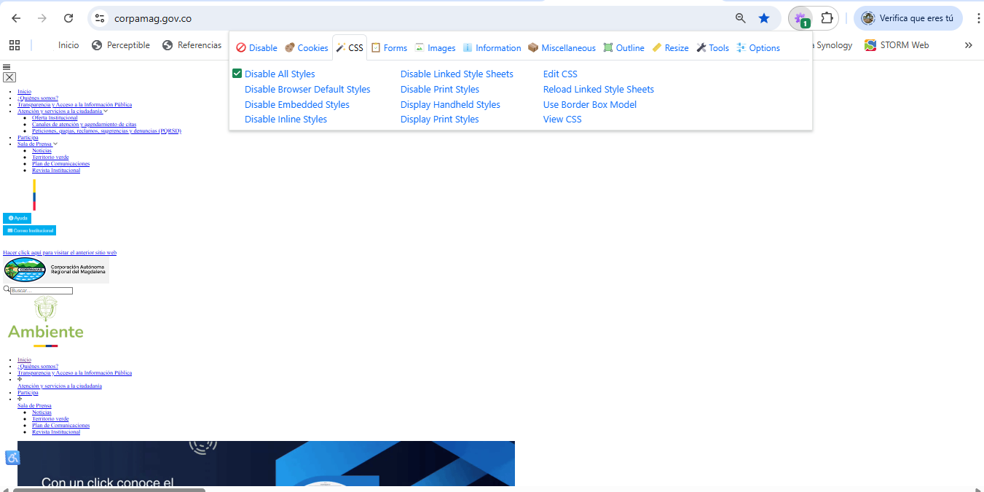
1.3.3 Características sensoriales (Nivel A): Las instrucciones que se proporcionan para comprender y operar el contenido no dependen únicamente de características sensoriales de los componentes como la forma, el tamaño, la ubicación visual, la orientación o el sonido. | X |  |  |  | A | Si | Al revisar el sitio web institucional, se identifican textos descriptivos, etiquetas claras y una navegación accesible que permiten comprender y ejecutar acciones sin depender de referencias visuales específicas.
1.3.4 Orientación (Nivel AA) - Nuevo en WCAG 2.1: El contenido no restringe la orientación de la vista a una sola orientación, a menos que una orientación específica sea esencial. | X |  |  |  | AA | Si | Se accedió al sitio desde navegador chrome en computador portátil y desde dispositivo móvil. - Se rotó la pantalla entre orientación vertical y horizontal. - El contenido se adapta correctamente en ambas vistas: menús, bloques informativos, banners y pie de página se reorganizan sin pérdida de funcionalidad. - No se detectaron mensajes de bloqueo ni redirecciones que impidan el uso en orientación horizontal.
Pauta 1.4: Distinguible
1.4.1 Uso del color (Nivel A): El color no es utilizado como el único medio visual para transmitir información, indicar una acción, solicitar una respuesta o distinguir un elemento visual. |  | X |  |  | A | Si | En el sitio web de Corpamag cumple con este criterio en: - Menús y botones: utilizan texto claro y formas reconocibles, sin depender exclusivamente del color. - Campos obligatorios en formularios: se marcan con asteriscos además del color rojo, lo cual es correcto. - Enlaces: Están subrayados o diferenciados por ubicación/contexto, no solo por color. | Se recomienda al área responsable realizar el análisis técnico correspondiente sobre el uso del color en formularios y componentes interactivos, considerando los criterios normativos aplicables en materia de accesibilidad. También puede evaluarse la visibilidad y legibilidad de los mensajes de error asociados a los campos afectados, con el fin de verificar su adecuación frente a los estándares exigidos.
1.4.2 Control de audio (Nivel A): Si el audio en una página web se reproduce automáticamente durante más de 3 segundos, existe un mecanismo para pausarlo o detenerlo, o un mecanismo para controlar el volumen que es independiente del control general de volumen del sistema. | X |  |  |  | A | Si | Al verificar el cumplimiento de este ítem se encontró que: - No se reproduce audio automáticamente por más de 3 segundos en ninguna sección del sitio web. - Todo contenido multimedia requiere interacción del usuario para iniciar su reproducción.
1.4.3 Contraste (mínimo) (Nivel AA): La presentación visual del texto y de las imágenes de texto tiene una relación de contraste de al menos 4.5:1. |  | X |  |  | AA | Si | Se identifican varios elementos del sitio web con contraste visual insuficiente entre el texto y el fondo, lo que puede dificultar la lectura para personas con baja visión. Entre los casos observados se encuentran: - Texto blanco sobre fondo verde claro en banners y botones. - Enlaces en azul sobre fondo blanco, con contraste cercano al límite, especialmente en fuentes delgadas. - Textos pequeños en gris claro sobre fondo blanco en el pie de página. La herramienta WAVE reportó 19 errores relacionados con contraste, lo que confirma la necesidad de ajustar estos elementos para mejorar la legibilidad y cumplir con el estándar de accesibilidad establecido. | Se recomienda al área responsable realizar la revisión técnica correspondiente, analizar los criterios normativos aplicables y evaluar los elementos visuales que presentan relación de contraste inferior a 4.5:1, con el fin de verificar su adecuación frente a los estándares exigidos en materia de accesibilidad. | 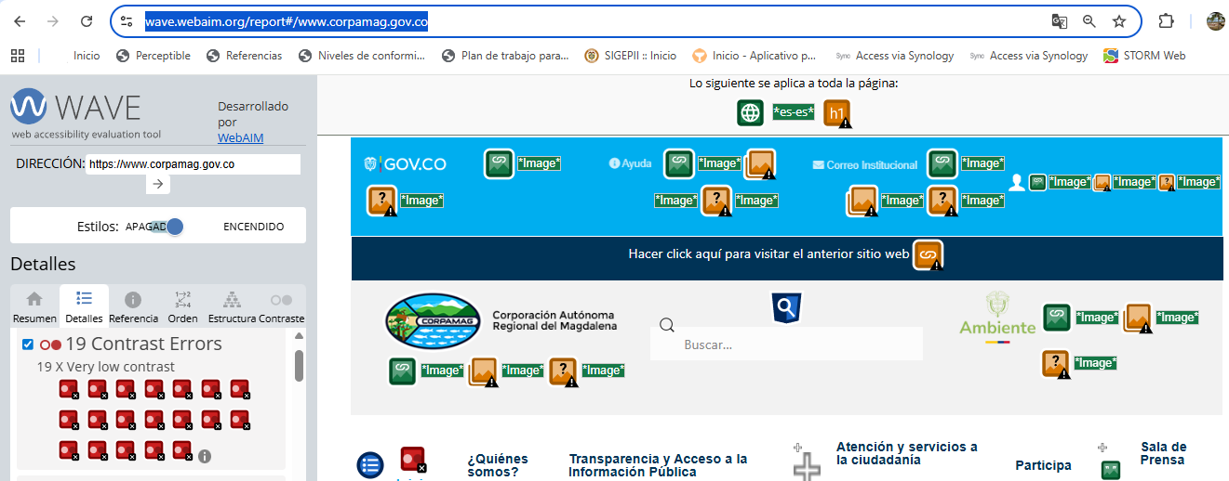
1.4.4 Tamaño del texto (Nivel AA): Excepto para los subtítulos y las imágenes de texto, el texto puede ser redimensionado sin ayuda de tecnologías de asistencia hasta 200 por ciento sin pérdida de contenido o funcionalidad. | X |  |  |  | AA | Si | Al realizar pruebas de zoom directamente en el navegador (usando Ctrl + "+" hasta un 200%), se observó lo siguiente: - Los textos principales (menús, encabezados, párrafos) se redimensionan correctamente. - La estructura general de la página se mantiene estable: no hay solapamientos ni pérdida de funcionalidad. - Los botones y enlaces continúan siendo accesibles y legibles al 200% | Se recomienda al área responsable realizar la revisión técnica correspondiente sobre las 56 advertencias emitidas por la herramienta TAWDIS, con el fin de analizar su impacto frente a los criterios normativos aplicables en materia de accesibilidad.
1.4.5 Imágenes de texto (Nivel AA): Si las tecnologías pueden lograr la presentación visual deseada, se utiliza texto en lugar de imágenes de texto. | X |  |  |  | AA | Si | En el sitio web se verificó que: - Encabezados, menús y títulos institucionales: en la mayoría de las secciones como Inicio, Quiénes somos, Normatividad y Transparencia, se utiliza texto HTML estructurado, lo que permite su lectura por tecnologías de asistencia. Ejemplo: el título “Corporación Autónoma Regional del Magdalena” en la cabecera está en texto real, no incrustado en imagen. - Menús de navegación: los ítems del menú principal están construidos con texto accesible, no como imágenes. Esto permite su ampliación, lectura y contraste sin pérdida de funcionalidad. - Pies de página y enlaces secundarios: se utiliza texto plano para enlaces institucionales y de contacto.
1.4.6 Contraste (mejorado) (Nivel AAA): La presentación visual del texto y de las imágenes de texto tiene una relación de contraste de al menos 7:1. |  | X |  |  | AAA | No | En la verificación se presentaron limitaciones técnicas para validar el cumplimiento del ítem 1.4.6, debido a que la herramienta WAVE permite identificar errores de contraste únicamente en texto plano sobre fondo sólido, y no contempla la evaluación completa del nivel AAA (relación mínima de 7:1), Pero se identifican algunos errores de contraste, como se invidencia en el numeral 1.4.3 | Se sugiere su implementación como mejora voluntaria para fortalecer la accesibilidad web, especialmente para personas con discapacidad visual, y avanzar hacia estándares internacionales de inclusión digital.
1.4.7 Sonido de fondo bajo o sin él (Nivel AAA): Para el contenido de solo audio o el contenido multimedia sincronizado, el audio de fondo es al menos 20 decibelios más bajo que el contenido de habla en primer plano. |  | X |  |  | AAA | No | Durante la verificación de las transmisiones radiales del programa “Territorio Verde”, se encontró que: - Los episodios disponibles presentan una narración clara y continua, sin música ambiental ni efectos sonoros superpuestos. - Las voces de los locutores y entrevistados se mantienen en primer plano, sin interferencia auditiva. - No se identifican pistas de fondo que compitan con la voz principal. En los videos publicados se observó lo siguiente: Gestión Institucional de CORPAMAG – Vigencia 2024 - Narración clara en primer plano. - Música ambiental suave presente durante todo el video. - No se ofrece opción para desactivar el fondo musical. #EnVivoOC – Corpamag entrega el Parque Lineal Ambiental del Río Manzanares - Transmisión en vivo con intervenciones habladas. - No se identifica música ambiental durante las intervenciones. Audiencia Pública – Seguimiento del PAI 2024–2027, Vigencia 2024 - Video institucional con intervenciones habladas en primer plano. - No se identifica música ambiental ni efectos sonoros superpuestos. - La voz es clara, directa y sin interferencia auditiva. Proteger la Ciénaga Grande: Un compromiso colectivo - El video presenta una narración institucional en primer plano, con voz clara y pausada. - Se utiliza música ambiental suave durante todo el video, especialmente en transiciones y acompañamiento visual. - No se ofrece control de audio para desactivar la música de fondo. Finalmente, se aclara que en las verificaciones realizadas no fue posible medir técnicamente si el audio de fondo se encuentra al menos 20 decibelios por debajo de la voz principal, debido a la falta de herramientas especializadas para realizar dicha medición. | Se sugiere su implementación como mejora voluntaria para fortalecer la accesibilidad web, especialmente para personas con discapacidad auditiva, y avanzar hacia estándares internacionales de inclusión digital. En los casos donde se incluya música ambiental, puede evaluarse la posibilidad de ofrecer versiones alternativas sin fondo musical o realizar pruebas de accesibilidad auditiva antes de su publicación.
1.4.8 Presentación visual (Nivel AAA): El texto se puede presentar sin pérdida de contenido o funcionalidad con las siguientes características: ancho de línea de hasta 80 caracteres (40 para chino, japonés y coreano), texto no justificado, interlineado de al menos 1.5 espacios, espaciado entre párrafos de al menos 2 veces el interlineado, y tamaño de fuente reajustable hasta 200%. | X |  |  |  | AAA | No | La verificación se realizó mediante inspección visual directa de varias secciones del sitio web, pruebas de ampliación con navegadores estándar (Chrome, Firefox y Edge), conteo de caracteres en Word y revisión de estilos CSS. Como resultado, se encontró lo siguiente: - El sitio presenta textos bien organizados en las secciones evaluadas. - Los párrafos están alineados a la izquierda o al margen natural, sin justificación forzada. - Al aplicar zoom hasta el 200 %, el sitio mantiene una adaptación razonable del tamaño de letra, sin pérdida significativa de estructura. - El ancho de línea no supera los 80 caracteres o signos, lo que facilita la lectura continua y cómoda del contenido textual. |  | 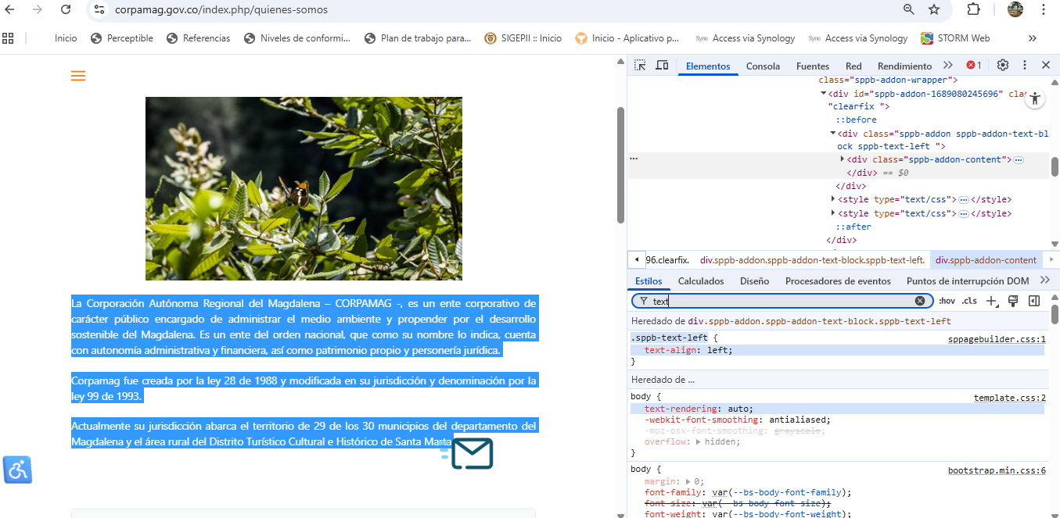
1.4.9 Imágenes de texto (sin excepción) (Nivel AAA): Las imágenes de texto sólo se utilizan con propósitos decorativos o cuando la presentación particular del texto es esencial para la información que se transmite. | X |  |  |  | AAA | No | En la revisión visual del sitio web institucional de CORPAMAG, se identificó que las imágenes con texto se utilizan únicamente con fines decorativos o están acompañadas por contenido textual accesible. No se detectaron casos donde el texto embebido en imagen sea la única fuente de información. - El banner principal de la página de inicio contiene una imagen decorativa sin texto institucional incrustado. - En la sección “Territorio Verde”, el título y descripción del programa están escritos en HTML, no dentro de la imagen. - En convocatorias como la Audiencia Pública de Presentación del PAI 2024–2027, se utiliza un afiche con texto incluido, pero el mismo contenido está replicado en formato accesible dentro del cuerpo de la página. - El logotipo institucional contiene texto como parte del diseño gráfico, lo cual está permitido como excepción.
1.4.10 Reestructuración (Nivel AA) - Nuevo en WCAG 2.1: El contenido se puede presentar sin pérdida de información o funcionalidad, y sin requerir desplazamiento en dos dimensiones para ver el contenido, cuando la visualización del contenido se puede ampliar hasta el 400 por ciento. | X |  |  |  | AA | Si | Se observó que el contenido se reestructura adecuadamente al aumentar la visualización hasta el 400 %, sin pérdida de información ni funcionalidad, y sin requerir desplazamiento en dos dimensiones..
1.4.11 Contraste de elementos no textuales (Nivel AA) - Nuevo en WCAG 2.1: La presentación visual de los componentes de la interfaz de usuario y los objetos gráficos necesarios para comprender el contenido tienen una relación de contraste de al menos 3:1. | X |  |  |  | AA | Si | En la evaluación visual de los componentes interactivos del sitio web, se identificó que los elementos visibles como botones, íconos, enlaces y campos de formulario presentan colores suficientemente contrastantes respecto al fondo, lo que permite su identificación por usuarios con baja visión. Ejemplos observados: - Los íconos de redes sociales (Facebook, YouTube, Instagram) son distinguibles por su forma y color frente al fondo neutro. - Los campos de búsqueda y formularios tienen bordes visibles y etiquetas con buena diferenciación de color. - No se identificaron elementos funcionales que dependan exclusivamente del color para transmitir información. Aunque se documentaron problemas de contraste en textos e imágenes de texto (criterio 1.4.3), los elementos interactivos cumplen con el criterio 1.4.11, al presentar bordes visibles, diferenciación de color y formas reconocibles que permiten su identificación sin depender exclusivamente del color.
Principio 2: Operable Los componentes de la interfaz de usuario y la navegación deben ser operables.
Pauta 2.1: Funcionalidad de Teclado
2.1.1 Teclado (Nivel A): Toda la funcionalidad del contenido es operable a través de una interfaz de teclado sin requerir tiempos específicos para las pulsaciones individuales, excepto cuando la función subyacente requiere un movimiento de la ruta dependiente del usuario. | X |  |  |  | A | Si | Se comprobó que toda la funcionalidad principal del sitio web institucional es operable mediante teclado, sin necesidad de usar el mouse ni requerir tiempos específicos para las pulsaciones. Las teclas estándar (Tab, Shift + Tab, Enter, Espacio, Flechas) permiten navegar, activar enlaces y formularios sin restricciones.
2.1.2 Sin trampas para el foco del teclado (Nivel A): Si el foco del teclado se puede mover a un componente mediante una interfaz de teclado, entonces el foco se puede alejar de ese componente usando solamente una interfaz de teclado. | X |  |  |  | A | Si | Se comprobó que el foco del teclado puede entrar y salir libremente de todos los componentes interactivos del sitio web, sin quedar atrapado en ningún elemento. Evidencias: - Los menús principales y submenús permiten avanzar (Tab) y retroceder (Shift + Tab) sin bloquear el foco. - Los formularios y campos de entrada permiten moverse entre elementos y salir de ellos sin restricciones. - No se detectaron ventanas emergentes que impidan continuar la navegación. - No se requiere ninguna combinación especial de teclas para liberar el foco de un componente. - El orden de tabulación es lógico y continuo en todas las secciones revisadas.
2.1.3 Teclado (sin excepción) (Nivel AAA): Toda la funcionalidad del contenido es operable a través de una interfaz de teclado sin requerir tiempos específicos para las pulsaciones individuales. | X |  |  |  | AAA | No | Se recorrió el sitio web institucional de CORPAMAG utilizando únicamente el teclado, sin asistencia del mouse. Se comprobó que todas las funciones disponibles —incluyendo navegación, interacción con enlaces, formularios y menús— responden correctamente a las teclas estándar, sin requerir presiones prolongadas ni sincronizadas.
2.1.4Atajos de teclas de caracteres (Nivel A) | X |  |  |  | A | Si | No se identificaron funciones activadas por teclas de carácter individuales fuera de campos de texto, ni se detectaron respuestas inesperadas que indiquen la existencia de atajos configurados con una sola tecla.
Pauta 2.2: Tiempo Suficiente
2.2.1 Límite de tiempo ajustable (Nivel A): Si se impone un límite de tiempo por el contenido, el usuario puede desactivarlo, ajustarlo, o extenderlo, a menos que el límite de tiempo sea esencial o mayor a 20 horas. | X |  |  |  | A | Si | No se identifican funciones que impongan límites de tiempo en la interacción del usuario dentro del sitio web institucional.
2.2.2 Pausar, detener, ocultar (Nivel A): Para el contenido en movimiento, parpadeante, desplazable o auto actualizable, existe un mecanismo para pausarlo, detenerlo u ocultarlo, a menos que el movimiento, el parpadeo o el desplazamiento sean parte esencial de la actividad. | X |  |  |  | A | Si | Se identificó un único componente con movimiento en el sitio web institucional: el banner informativo ubicado en la parte superior. Este componente incluye un mecanismo visible que permite detener el desplazamiento.
2.2.3 Sin tiempo (Nivel AAA): No hay límites de tiempo impuestos por el contenido, excepto para eventos que no son interactivos sincronizados o que son parte de un evento en tiempo real. | X |  |  |  | AAA | No | El sitio web institucional presenta contenido estático y accesible, sin restricciones temporales en la interacción del usuario. No se identifican eventos interactivos sincronizados ni componentes que impongan límites de tiempo como parte de una actividad en tiempo real.
2.2.4 Interrupciones (Nivel AAA): Las interrupciones pueden ser pospuestas o suprimidas por el usuario, excepto en casos de emergencia. | X |  |  |  | AAA | No | Durante la revisión del sitio web institucional no se identificaron elementos que interrumpieran la experiencia del usuario sin su consentimiento, tales como ventanas emergentes, mensajes automáticos, alertas o actualizaciones forzadas. Evidencias: - El sitio no presenta notificaciones automáticas ni mensajes emergentes que aparezcan sin interacción previa. - No se identificaron actualizaciones de contenido en tiempo real que interrumpan la lectura o navegación. - El banner informativo ubicado en la parte superior puede ser detenido anualmente, lo que permite al usuario controlar su aparición. - No se encontraron mecanismos que obliguen al usuario a responder o interactuar para continuar con la navegación.
2.2.5 Re-autenticación (Nivel AAA): Cuando una sesión autenticada caduca, el usuario puede re-autenticarse sin perder los datos de su actividad actual. |  |  |  | X | AAA | No | El sitio web institucional no presenta módulos propios de autenticación. Los trámites en línea disponibles ( se redireccionan mediante enlaces externos a plataformas del Estado, por lo tanto no aplica la verificación de re-autenticación dentro del entorno evaluado. | Se sugiere su implementación como mejora voluntaria para fortalecer la accesibilidad del sitio web y avanzar hacia estándares internacionales de inclusión digital.
Pauta 2.3: Ataques y Convulsiones
2.3.1 Tres destellos o por debajo del umbral (Nivel A): Las páginas web no contienen nada que destelle más de tres veces en un segundo, o el destello está por debajo de los umbrales generales de destello y destello rojo. | X |  |  |  | A | Si | Al revisar visualmente el sitio web institucional, no se identifica contenido que presente destellos, parpadeos o animaciones rápidas que excedan el umbral de tres veces por segundo. Tampoco se detectan elementos que generen destello rojo o que puedan inducir reacciones adversas en usuarios sensibles.
2.3.2 Tres destellos (Nivel AAA): Las páginas web no contienen nada que destelle en absoluto. | X |  |  |  | AAA | No | En el sitio web institucional no se observan elementos que destellen en absoluto. No se identifican animaciones, parpadeos ni efectos visuales que generen destello, conforme a los umbrales definidos por las pautas de accesibilidad.
Pauta 2.4: Ayuda a la Navegación
2.4.1 Omitir bloques (Nivel A): Se proporciona un mecanismo para saltar bloques de contenido que se repiten en múltiples páginas web. |  |  | X |  | A | Si | Se utilizó la tecla Tab para recorrer el sitio web institucional y verificar la presencia de un enlace que permita omitir bloques repetitivos. No se encontró ningún mecanismo que cumpla esta función. | Se sugiere analizar esta condición y tomar las acciones correctivas que correspondan para garantizar la accesibilidad conforme al nivel A.
2.4.2 Título de la página (Nivel A): Las páginas web tienen títulos que describen el tema o propósito. | X |  |  |  | A | Si | Se constató que las diferentes páginas del sitio web institucional presentan títulos coherentes y representativos, visibles en la pestaña del navegador. Esta condición facilita la identificación del contenido por parte de los usuarios y permite comprender el propósito de cada sección.
2.4.3 Orden del foco (Nivel A): Si la navegación secuencial por los elementos es importante para el significado o la operatividad, los componentes que pueden recibir el foco lo reciben en un orden que preserva el significado y la operatividad. | X |  |  |  | A | Si | Se navegó por el sitio web institucional utilizando únicamente el teclado, recorriendo los elementos interactivos con la tecla Tab. Durante la revisión, se constató que el foco se desplaza en un orden lógico y coherente con la estructura visual del sitio, lo que facilita la comprensión y operatividad de cada sección.
2.4.4 Propósito del enlace (en contexto) (Nivel A): El propósito de cada enlace puede determinarse a partir del propio enlace junto con su contenido programáticamente determinado. |  | X |  |  | A | Si | Se revisaron los enlaces presentes en el sitio web institucional para verificar si el propósito de cada uno puede determinarse a partir del texto del enlace y su contexto inmediato, sin necesidad de interpretación adicional. Resultado: El sitio cumple parcialmente con este criterio, como se evidencia en los siguientes aspectos: - Los enlaces están acompañados por títulos, encabezados o descripciones que permiten inferir su propósito. Por ejemplo, en la sección “Sala de prensa”, los enlaces a noticias están precedidos por el título de cada publicación, lo que facilita su identificación visual. - En tablas o listas, los enlaces están ubicados dentro de celdas con encabezados descriptivos, lo que permite a las tecnologías de asistencia asociar correctamente el propósito del enlace. - Sin embargo, en casos como los enlaces “Ver más”, aunque el propósito puede inferirse visualmente, no se garantiza una asociación programática clara para usuarios que utilizan lectores de pantalla. - La evaluación realizada con el software TAWDIS arrojó 7 errores y 18 advertencias relacionadas con este criterio. | Se identifica cumplimiento parcial del criterio. Se sugiere analizar las condiciones que generan ambigüedad en el propósito de los enlaces y tomar las acciones correctivas que correspondan para garantizar la accesibilidad conforme al nivel A.
2.4.5 Múltiples vías (Nivel AA): Se proporcionan múltiples vías para encontrar una página web dentro de un conjunto de páginas web, excepto cuando la página forma parte de un proceso o resultado. | X |  |  |  | AA | Si | El sitio web institucional ofrece diversas formas para acceder a sus contenidos, incluyendo: menú principal visible en todas las páginas, mapa del sitio accesible desde el pie de página, enlaces internos entre secciones relacionadas y función de búsqueda por palabra clave. Estas opciones permiten que los usuarios accedan a la información por diferentes vías, según sus necesidades.
2.4.6 Encabezados y etiquetas (Nivel AA): Los encabezados y las etiquetas describen el tema o propósito de su contenido. | X |  |  |  | AA | Si | Los encabezados y etiquetas del sitio web institucional describen con claridad el contenido que presentan. Se observó una estructura jerárquica coherente, con encabezados temáticos como “Transparencia y Acceso a la Información Pública” y etiquetas de formulario bien asociadas, como “Nombre completo” y “Correo electrónico”. Esta condición facilita la comprensión de cada sección y mejora la navegación para todos los públicos.
2.4.7 Foco visible (Nivel AA): Cualquier interfaz de usuario operable mediante teclado tiene un modo de funcionamiento en el cual el indicador del foco del teclado es visible. | X |  |  |  | AA | Si | Al recorrer el sitio web institucional con la tecla Tab, se constató que los enlaces, botones y campos de formulario muestran señales visuales claras al recibir foco, como borde visible, sombreado o cambio de color. Esta retroalimentación se mantiene en navegadores como Chrome, Edge y Firefox. Se verificó el foco activo en el menú principal, formularios de agendamiento de citas, enlaces internos en secciones como “Sala de prensa” y botones de navegación en módulos como “Participa” y “Transparencia”. No se detectaron elementos que reciban foco sin mostrar respuesta visual.
2.4.8 Localización (Nivel AAA): Se proporciona información sobre la ubicación del usuario dentro de un conjunto de páginas web. |  |  | X |  | AAA | No | Al recorrer el sitio web institucional se constató que, aunque presenta títulos claros y una navegación funcional, no se muestra de forma directa la ubicación del usuario dentro del conjunto de páginas. No se observan rutas visibles ni mecanismos de orientación jerárquica como migas de pan, lo que puede dificultar la ubicación contextual del usuario durante la navegación. | Se sugiere su implementación como mejora voluntaria para fortalecer la accesibilidad del sitio web y avanzar hacia estándares internacionales de inclusión digital.
2.4.9 Propósito del enlace (solo enlace) (Nivel AAA): Existe un mecanismo que permite identificar el propósito de cada enlace a partir del texto del enlace solamente. |  | X |  |  | AAA | No | Se revisaron varios enlaces activos del sitio web institucional para verificar si su propósito se entiende únicamente a partir del texto visible, sin depender del contexto ni del nombre del archivo vinculado. Durante la revisión se evidenció lo siguiente: - Se identificaron enlaces genéricos como “Ver más” en varias secciones (por ejemplo, página principal y Sala de prensa), cuyo texto no permite determinar con claridad el destino ni la acción que ejecuta el enlace. - La evaluación realizada con el software TAWDIS arrojó 7 errores y 18 advertencias relacionadas con este criterio, lo que confirma la presencia de enlaces cuyo propósito no es comprensible por sí solo. | Se sugiere su implementación como mejora voluntaria para fortalecer la accesibilidad del sitio web y avanzar hacia estándares internacionales de inclusión digital.
2.4.10 Encabezados de sección (Nivel AAA): Los encabezados se utilizan para organizar el contenido. | X |  |  |  | AAA | No | Al verificar el sitio web institucional, se constató que incluye títulos y encabezados visibles para los distintos tipos de contenido publicados, lo que permite identificar y agrupar la información de forma clara. Además, el sitio cuenta con un mapa de sitio accesible, donde se observa de manera estructurada la organización general del contenido, lo que refuerza la orientación del usuario.
Pauta 2.5: Funcionalidad de Entrada
2.5.1 Gesto con puntero (Nivel A) - Nuevo en WCAG 2.1: Toda la funcionalidad que se puede operar mediante gestos con puntero de un solo punto se puede operar mediante una funcionalidad de un solo puntero sin necesidad de un gesto basado en la ruta, a menos que el gesto basado en la ruta sea esencial. | X |  |  |  | A | Si | El sitio web institucional no presenta funcionalidades que dependan de movimientos complejos con el cursor o el dedo. Todas las acciones pueden ejecutarse mediante un solo punto de interacción (clic)
2.5.2 Cancelar el puntero (Nivel A) - Nuevo en WCAG 2.1: Para la funcionalidad que se puede operar con un solo puntero, el evento de función no se activa al soltar el puntero, o existe un mecanismo para abortar la función antes de completarla o para deshacer el resultado después de completarla. | X |  |  |  | A | Si | El sitio web institucional no presenta funcionalidades que se activen al presionar una tecla o botón sin permitir corrección. Todas las acciones se ejecutan al completar el clic, lo que permite cancelar o revertir antes de confirmar la interacción.
2.5.3 Etiqueta en nombre (Nivel A) - Nuevo en WCAG 2.1: Para los componentes de la interfaz de usuario con etiquetas visuales, el nombre accesible incluye el texto de la etiqueta visual. | X |  |  |  | A | Si | Se evidenció que en el sitio web los componentes de la interfaz de usuario que tienen etiquetas visuales (como botones, enlaces, campos de formulario), están etiquetados con texto claro y directo.
2.5.4 Activación por movimiento (Nivel A) - Nuevo en WCAG 2.1: La funcionalidad que se opera mediante el movimiento del dispositivo o mediante gestos de usuario puede también ser operada por componentes de la interfaz de usuario. | X |  |  |  | A | Si | El sitio web institucional no presenta funcionalidades que dependan de sensores de movimiento. -Todas las funciones disponibles (navegación, multimedia, formularios, enlaces) se operan mediante componentes visibles de la interfaz, como clics, botones o enlaces. -El sitio es compatible con navegación por teclado.
Principio 3: Comprensible La información y el funcionamiento de la interfaz de usuario deben ser comprensibles.
Pauta 3.1: Legible
3.1.1 Idioma de la página (Nivel A): El idioma natural de cada página web puede ser determinado mediante programación. | X |  |  |  | A | Si | Al inspeccionar el código fuente del sitio web institucional, se verifica que el atributo lang="es" está correctamente declarado en el elemento <html>. - Esto indica que el idioma natural del contenido es español, y está programáticamente determinado. - No se identificaron páginas con contenido mixto sin declaración de idioma predominante. - El sitio no presenta secciones en otros idiomas que requieran atributos específicos adicionales.
3.1.2 Idioma de las partes (Nivel AA): El idioma natural de cada pasaje o frase en el contenido puede ser determinado mediante programación, salvo nombres propios, términos técnicos, palabras de idioma indeterminado y palabras que han pasado a formar parte del uso común del idioma del texto que las rodea. | X |  |  |  | AA | Si | Se evidenció en el sitio web institucional que el idioma está correctamente declarado como español (lang="es") y no se presentan pasajes o frases en otro idioma que requieran declaración adicional mediante programación. Las palabras extranjeras identificadas, como “email”, corresponden a términos técnicos o de uso común en español.
3.1.3 Palabras inusuales (Nivel AAA): Se proporciona un mecanismo para identificar definiciones específicas de palabras o frases utilizadas de una manera inusual o restringida, incluyendo modismos y jerga. |  | X |  |  | AAA | No | Se evidenció que el sitio web de Corpamag cuenta con un Glosario Ambiental accesible, disponible desde el menú principal, que permite identificar definiciones específicas de términos técnicos y científicos relacionados con el medio ambiente. Sin embargo, se encontraron términos institucionales utilizados en el contenido, como “PAI (Plan de Acción Institucional)”, “PGAR” o “SIAC”, sin definición clara. Esta condición limita parcialmente el cumplimiento del criterio, ya que no se garantiza que los usuarios puedan encontrar fácilmente el significado de todos los términos técnicos o especializados utilizados en el sitio web. | Se sugiere su implementación como mejora voluntaria para fortalecer la accesibilidad del sitio web y avanzar hacia estándares internacionales de inclusión digital.
3.1.4 Abreviaturas (Nivel AAA): Se proporciona un mecanismo para identificar la forma expandida o el significado de las abreviaturas. |  | X |  |  | AAA | No | En el sitio web se usan varias siglas y abreviaciones en los textos, como “PAI”, “SIAC”, “POMCAS”, “PQRSD”, “SST” y “PTEP”. Algunas de ellas no están explicadas en el mismo lugar donde aparecen, lo que puede dificultar que los visitantes del sitio entiendan su significado, especialmente si no están familiarizados con el lenguaje técnico o administrativo. | Se sugiere su implementación como mejora voluntaria para fortalecer la accesibilidad del sitio web y avanzar hacia estándares internacionales de inclusión digital.
3.1.5 Nivel de lectura (Nivel AAA): Cuando el texto requiere un nivel de lectura superior a la educación secundaria baja, se proporciona contenido suplementario, o una versión que no requiera un nivel de lectura superior a la educación secundaria baja. |  |  | X |  | AAA | No | Se observó que el sitio web presenta contenidos que requieren un nivel de lectura superior al de educación secundaria baja, sin ofrecer versiones alternativas ni recursos complementarios que faciliten su comprensión. Esta condición limita el acceso a la información para personas con dificultades de lectura, bajo nivel educativo o que no están familiarizadas con el lenguaje técnico utilizado en temas ambientales y administrativos. | Se sugiere su implementación como mejora voluntaria para fortalecer la accesibilidad del sitio web y avanzar hacia estándares internacionales de inclusión digital.
3.1.6 Pronunciación (Nivel AAA): Existe un mecanismo para identificar la pronunciación específica de palabras donde el significado depende de la pronunciación de las palabras de una manera inusual o ambigua. |  |  |  | X | AAA | No | En el sitio web no se identifican casos en los que el significado de una palabra dependa exclusivamente de su pronunciación, por lo tanto, esta condición no representa una limitación funcional en el contexto evaluado.
Pauta 3.2: Predecible
3.2.1 Al recibir el foco (Nivel A): Cuando un componente de la interfaz de usuario recibe el foco, no se produce un cambio de contexto. | X |  |  |  | A | Si | Al navegar por el sitio web usando teclado, los botones, enlaces y campos no generan cambios inesperados cuando reciben el foco. No se abren ventanas ni se cambia de página automáticamente, lo que permite una navegación estable y predecible.
3.2.2 Al cambiar la entrada (Nivel A): El cambio de configuración de cualquier componente de la interfaz de usuario no causa un cambio de contexto automáticamente, a menos que el usuario haya sido avisado de ello antes de usar el componente. | X |  |  |  | A | Si | Al interactuar con los formularios del sitio web, no se detectaron cambios automáticos de página, ni aperturas de ventanas o modificaciones de contenido al cambiar una opción o escribir información. El sitio permite que el usuario complete los datos sin interrupciones ni redirecciones inesperadas, lo que facilita una navegación estable y controlada.
3.2.3 Navegación consistente (Nivel AA): Los mecanismos de navegación que se repiten en un conjunto de páginas web aparecen en el mismo orden relativo cada vez que se repiten, a menos que se produzca un cambio por parte del usuario. | X |  |  |  | AA | Si | Se observó que los menús principales del sitio web, mantienen el mismo orden y ubicación en todas las páginas donde se repiten. Esta consistencia facilita la navegación, ya que los usuarios pueden encontrar las secciones sin necesidad de volver a aprender su ubicación en cada página.
3.2.4 Identificación consistente (Nivel AA): Los componentes que tienen la misma funcionalidad dentro de un conjunto de páginas web se identifican de manera consistente. | X |  |  |  | AA | Si | En el sitio web, los botones como “Ver más” y “Descargar PDF”, los enlaces como “Transparencia” y “Sala de prensa”, y los campos de formularios como “Nombre” y “Correo electrónico” mantienen el mismo nombre y función en todas las páginas donde se repiten. Esta consistencia facilita que los usuarios reconozcan rápidamente cada elemento y sepan cómo interactuar con él.
3.2.5 Cambio a petición (Nivel AAA): Los cambios de contexto se inician sólo por solicitud del usuario o hay un mecanismo disponible para desactivar dichos cambios. | X |  |  |  | AAA | No | Al interactuar con formularios, menús y enlaces del sitio, no se detectaron cambios automáticos de página, ventanas emergentes ni redirecciones que se activen sin que el usuario lo solicite. Todas las acciones, como enviar un formulario, consultar el estado de una PQRSD o acceder a documentos, se ejecutan únicamente después de que el usuario hace clic o confirma la acción.
Pauta 3.3: Entrada de Datos Asistida
3.3.1 Identificación de errores (Nivel A): Si se detecta un error de entrada, el elemento donde se ha detectado el error es identificado y se describe el error al usuario en texto. | X |  |  |  | A | Si | Al interactuar con el formulario de PQRSD, se verificó que los errores de entrada se identifican una vez el usuario intenta enviar el formulario, mostrando mensajes como “Por favor, ingrese su primer nombre” o “Por favor, especifique una dirección de correo electrónico”. Aunque los campos con error no se marcan visualmente de forma inmediata, el sistema informa mediante texto cuál campo requiere corrección, lo que permite al usuario entender el problema y ajustar la información. En el formulario de pagos en línea, se observó que al diligenciar un campo erróneamente, este sí se marca visualmente de forma inmediata y se muestra un mensaje textual que indica el error, facilitando su corrección. |  | 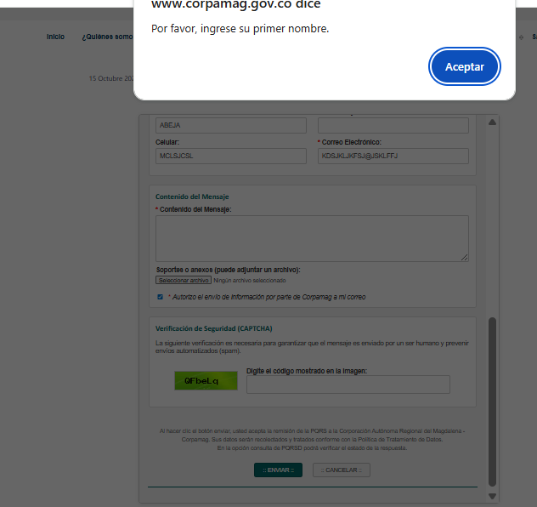
3.3.2 Etiquetas o instrucciones (Nivel A): Se proporcionan etiquetas o instrucciones cuando el contenido requiere la entrada de datos por parte del usuario. |  | X |  |  | A | Si | Los formularios disponibles presentan etiquetas visibles en cada campo, como “Primer nombre”, “Correo electrónico”, “Tipo de solicitud” y “Mensaje”, lo que permite al usuario identificar la información requerida. También se observan mensajes de orientación contextual cuando el usuario omite datos o digita información en formato incorrecto, como en el campo de correo electrónico. Sin embargo, no todos los campos incluyen instrucciones visibles sobre el formato esperado antes de diligenciarse, lo que puede generar confusión en usuarios con discapacidad cognitiva o visual. Además, al verificar con la herramienta TAWDIS, se identificaron 15 errores relacionados con etiquetas e instrucciones, lo que evidencia limitaciones técnicas en el cumplimiento del criterio. | Se sugiere analizar los aspectos identificados y tomar los correctivos necesarios que permitan mejorar la accesibilidad técnica de los formularios. En particular, se recomienda revisar los errores detectados por TAWDIS, relacionados con etiquetas no asociadas correctamente, ausencia de instrucciones previas y campos sin descripción accesible.
3.3.3 Sugerencias en caso de error (Nivel AA): Si se detecta un error de entrada y se conocen las sugerencias de cómo corregir el error, entonces se le proporcionan las sugerencias al usuario. | X |  |  |  | AA | Si | Al revisar el formulario PQRSD, se constató que el sistema valida los campos obligatorios y muestra mensajes de error cuando el usuario omite información. Por ejemplo, si se deja vacío el campo “Correo electrónico” o se digita sin el símbolo “@”, el sistema muestra un mensaje indicando que el dato es inválido o que el campo es obligatorio. También se validó el formato de pagos en línea, donde se verificó que los campos se marcan visualmente de forma inmediata y se muestra un mensaje textual que indica el tipo de error, lo cual facilita su corrección. |  | 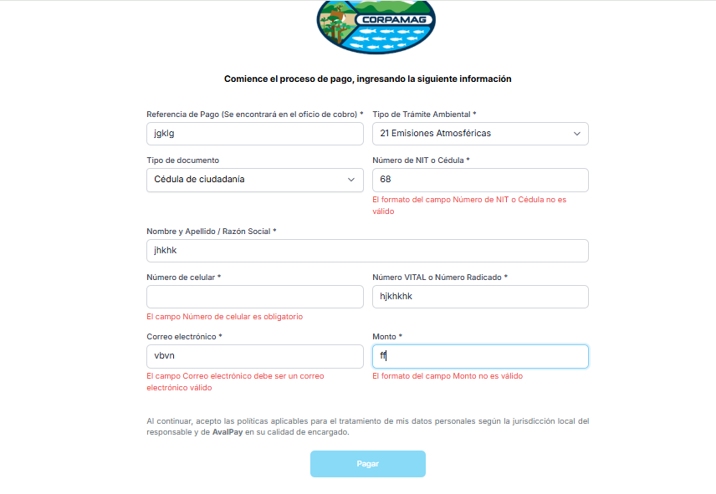
3.3.4 Prevención de errores (legal, financiero, de datos) (Nivel AA): Para páginas web que causan compromisos legales para el usuario o transacciones financieras, modifican o borran datos controlables por el usuario en sistemas de almacenamiento de datos, o envían las respuestas del usuario. | X |  |  |  | AA | Si | Al revisar los pagos en línea, se verificó que el usuario debe diligenciar datos como Tipo de Trámite Ambiental, Referencia de Pago (indicada en el oficio de cobro), Monto, entre otros. Antes de finalizar la transacción, el sistema muestra la información ingresada y solicita confirmación explícita mediante el botón “Pagar”, lo cual permite al usuario revisar los datos antes de ejecutar el pago. Además, se incluye la declaración: “Al continuar, acepto las políticas aplicables para el tratamiento de mis datos personales según la jurisdicción local del responsable y de AvalPay en su calidad de encargado”, lo que refuerza el compromiso legal y permite al usuario tomar una decisión informada. |  | 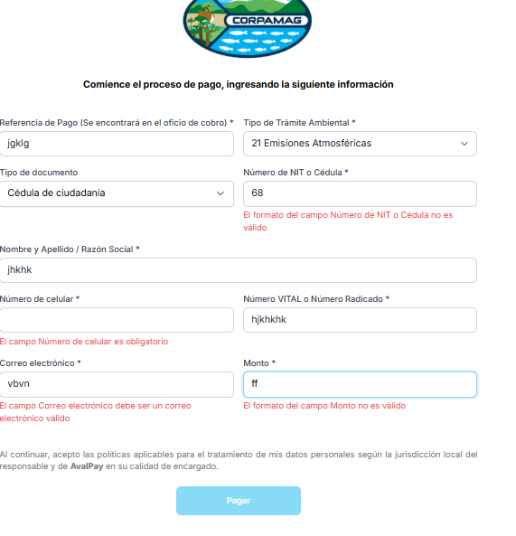
3.3.5 Ayuda (Nivel AAA): Existe ayuda sensible al contexto disponible. | X |  |  |  | AAA | No | Al revisar formularios disponibles en el sitio web, se constató que sí se ofrece ayuda sensible al contexto en varios campos. Por ejemplo, en el formulario de Pagos en línea, al seleccionar “Tipo de trámite” o “Tipo de documento”, se despliega información adicional que orienta al usuario sobre cómo diligenciar correctamente cada campo. En el formulario de PQRSD, se incluye un instructivo visible al inicio que explica cómo usar el formulario, y se despliegan aclaraciones en campos como “El motivo de su mensaje es enviar un(a)” y “Tipo de documento”. En el formulario de Agendamiento de citas, también se observan ayudas contextuales en campos como “Tipo de trámite” y “Fuente receptora de vertimiento”, lo que facilita la comprensión de cada opción. | 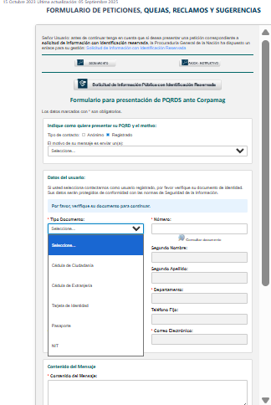 | 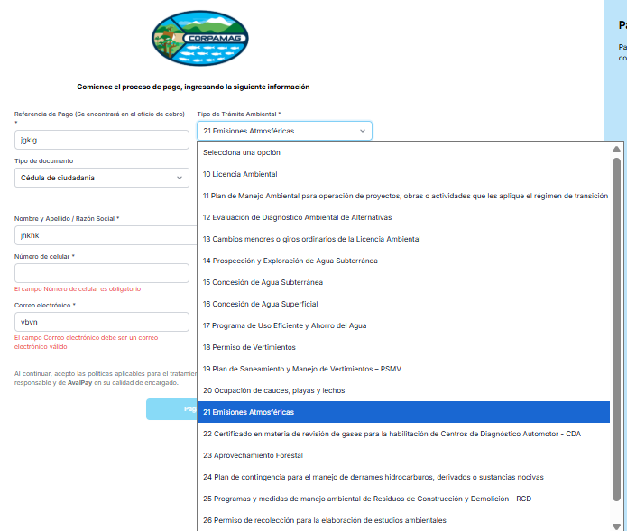 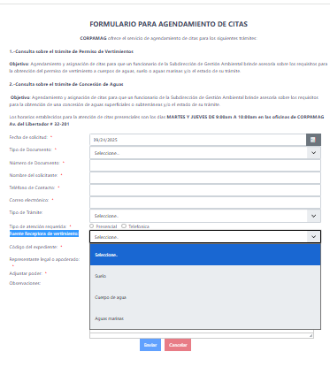
3.3.6 Prevención de errores (todos) (Nivel AAA): Para todas las páginas web que requieren que el usuario envíe información, al menos una de las siguientes condiciones es verdadera: Reversible: Los envíos son reversibles. Comprobado: los datos ingresados ​​por el usuario se verifican para detectar errores de entrada y se le brinda al usuario la oportunidad de corregirlos. Confirmado: Hay un mecanismo disponible para revisar, confirmar y corregir la información antes de finalizar el envío. | X |  |  |  | AAA | No | Al revisar los formularios de Pagos en línea, PQRSD, se constató que sí existen mecanismos que permiten prevenir errores antes del envío de la información, cumpliendo al menos una de las condiciones exigidas por el criterio. En el formulario de Pagos en línea, el sistema valida automáticamente los campos obligatorios y muestra mensajes de error si se omite información o se ingresa un formato incorrecto (por ejemplo, en el número de documento). Esto corresponde a la condición Comprobado. En el formulario de PQRSD, antes de enviar el mensaje, se presenta los datos diligenciados, lo que permite al usuario revisar y confirmar la información. Esto cumple con la condición Confirmado. En el formulario de Agendamiento de citas, si el usuario comete un error en la selección del trámite o en la fecha, el sistema permite corregir la información antes de finalizar el envío, cumpliendo también con la condición Comprobado.
Principio 4: Robusto El contenido debe ser lo suficientemente robusto como para ser interpretado por una amplia variedad de agentes de usuario, incluyendo tecnologías de asistencia.
Pauta 4.1: Compatible
4.1.1 Procesamiento (Nivel A): En el contenido marcado con lenguajes de marcado, los elementos tienen etiquetas de inicio y fin completas, están anidados de acuerdo con sus especificaciones, no contienen atributos duplicados y cualquier ID es único. | X |  |  |  | A | Si | Al revisar el sitio web institucional y validar su estructura mediante la herramienta TAWDIS, no se identificaron errores relacionados con el procesamiento del lenguaje de marcado.
4.1.2 Nombre, rol, valor (Nivel A): Para todos los componentes de la interfaz de usuario (incluyendo pero no limitado a: elementos de formulario, enlaces y componentes generados por scripts) el nombre, el rol y los valores, estados y propiedades que pueden ser configurados por el usuario pueden ser determinados mediante programación. Se notifican los cambios en estos elementos a las tecnologías de asistencia. |  | X |  |  | A | Si | Al revisar el sitio web institucional con la herramienta TAWDIS, se identificaron 16 errores relacionados con elementos interactivos como botones, campos de texto y componentes dinámicos. Estos errores indican que algunos elementos no informan correctamente su función, nombre o estado a los lectores de pantalla, lo que puede dificultar su uso por parte de personas con discapacidad visual. | Se sugiere analizar los aspectos técnicos identificados y tomar los correctivos necesarios que permitan mejorar la compatibilidad del sitio con tecnologías de asistencia. En particular, se recomienda revisar los errores detectados por TAWDIS, relacionados con elementos que no informan correctamente su función, estado o cambios a los lectores de pantalla.
4.1.3 Mensajes de estado (Nivel AA) - Nuevo en WCAG 2.1: Los mensajes de estado pueden ser determinados mediante programación a través del rol o propiedades de la interfaz de usuario de modo que las tecnologías de asistencia puedan notificar a los usuarios de los cambios sin que el foco reciba el foco. |  |  | X |  | AA | Si | Al revisar el sitio web institucional, se constató que algunos mensajes de estado se muestran visualmente, como confirmaciones de envío, errores en formularios o notificaciones en pagos en línea. Sin embargo, estos mensajes no están configurados para ser anunciados automáticamente por lectores de pantalla, lo que impide que usuarios con discapacidad visual reciban la notificación en el momento en que ocurre. Para percibirlos, deben ubicar manualmente el foco sobre el mensaje. | Se sugiere analizar las condiciones técnicas observadas y tomar los correctivos necesarios que permitan mejorar la comunicación automática de mensajes de estado a tecnologías de asistencia. |  

TAWDIS 25-08-2025
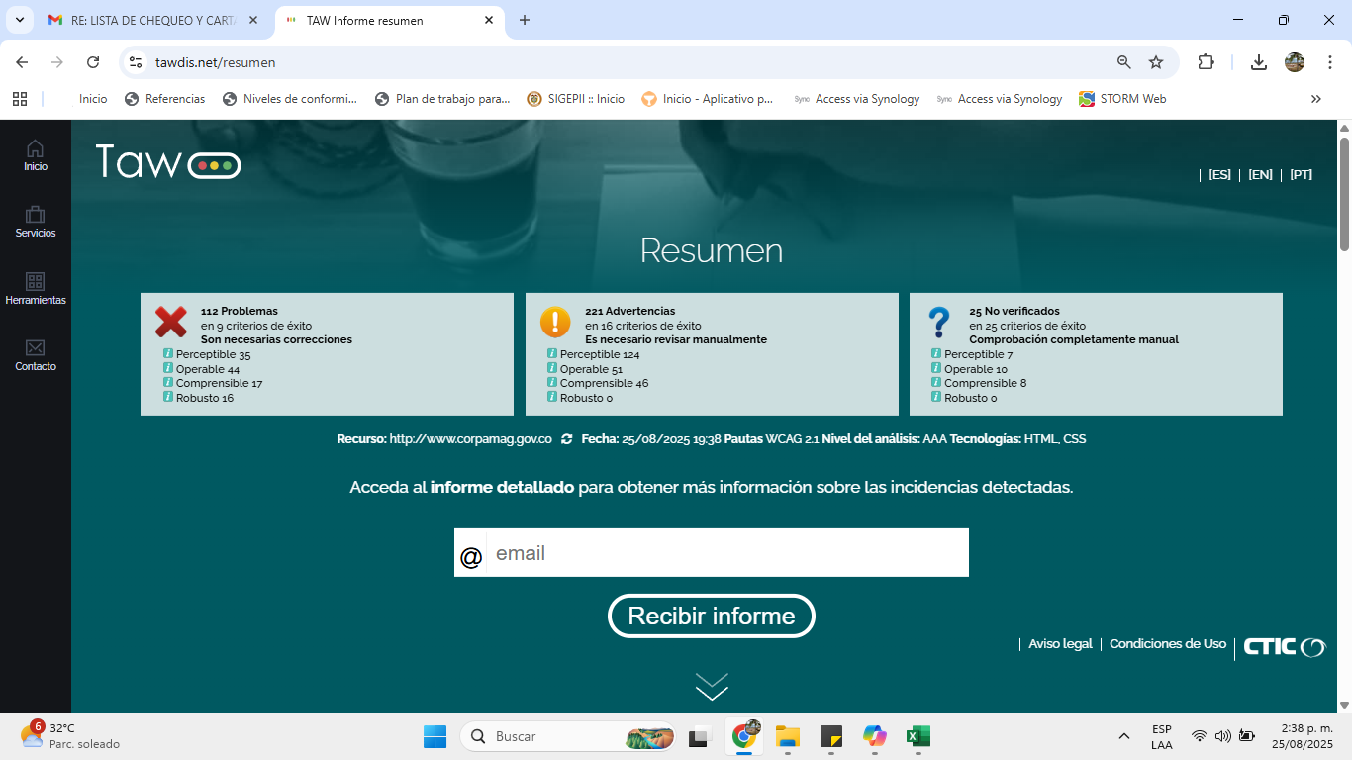

Perceptible La información y los componentes de la interfaz de usuario deben ser presentados a los usuarios de modo que puedan percibirlos.
Pauta | Nivel | Resultado | Problemas | Advertencias | No verficados
1.1-Textos alternativos |  |  | 19 | 61 | 0
1.1.1 - Contenido no textual | A |  | 19 | 61
1.2-Medios basados en el tiempo |  |  | 0 | 0 | 0
1.2.1 - Sólo audio y solo vídeo (grabaciones) | A | na
1.2.2 - Subtítulos (pregrabados) | A | na
1.2.3 - Audiodescripción o Medio Alternativo (Pregrabado) | A | na
1.2.4 - Subtítulos (en directo) | AA | na
1.2.5 - Descripción auditiva (Pregrabada) | AA | na
1.2.6 - Lenguaje de signos | AAA | na
1.2.7 - Audiodescripción Extendida (Pregrabada) | AAA | na
1.2.8 - Alternativa textual completa | AAA | na
1.2.9 - Sólo audio (en directo) | AAA | na
1.3-Adaptable |  |  | 16 | 7 | 1
1.3.1 - Información y relaciones | A |  | 16 | 4
1.3.2 - Secuencia con significado | A |  |  | 3
1.3.3 - Características sensoriales | A |  |  |  | 1
1.4-Distinguible |  |  | 0 | 56 | 6
1.4.1 - Uso del color | A |  |  |  | 1
1.4.2 - Control del audio | A | na
1.4.3 - Contraste (Mínimo) | A |  |  |  | 1
1.4.4 - Redimensionamiento del texto | AA |  |  | 56
1.4.5 - Imágenes de texto | AA |  |  |  | 1
1.4.6 - Contraste (Mejorado) | AAA |  |  |  | 1
1.4.7 - Sonido de fondo bajo o ausente | AAA | na
1.4.8 - Presentación visual | AAA |  |  |  | 1
1.4.9 - Imágenes de texto (sin excepciones) | AAA |  |  |  | 1

Operable

Los componentes de la interfaz de usuario y la navegación deben ser operables.
Pauta | Nivel | Resultado | Problemas | Advertencias | No verficados
2.1-Accesible mediante el teclado |  |  | 17 | 17 | 2
2.1.1 - Teclado | A |  |  | 17 | 1
2.1.2 - Sin bloqueos de teclado | A |  |  |  | 1
2.1.3 - Teclado (sin excepciones) | AAA |  | 17
2.2-Tiempo suficiente |  |  | 0 | 0 | 1
2.2.1 - Tiempo ajustable | A |  |  |  | 1
2.2.2 - Pausar, detener, ocultar | A |  |  |  | 1
2.2.3 - Sin límite temporal | AAA |  |  |  | 1
2.2.4 - Interrupciones | AAA
2.2.5 - Nueva autentificación | AAA |  |  |  | 1
2.3-Provocar ataques |  |  | 0 | 0 | 1
2.3.1 - Umbral de tres destellos o menos | A |  |  |  | 1
2.3.2 - Tres destellos | AAA |  |  |  | 1
2.4-Navegable |  |  | 27 | 34 | 6
2.4.1 - Evitar bloques | A |  |  | 2 | 2
2.4.2 - Páginas tituladas | A |  |  | 1
2.4.3 - Orden del foco | A |  |  |  | 1
2.4.4 - Propósito de los enlaces (en contexto) | A |  | 7 | 18
2.4.5 - Múltiples vías | AA |  |  |  | 1
2.4.6 - Encabezados y etiquetas | AA |  |  | 12
2.4.7 - Foco visible | AA |  |  | 1 | 1
2.4.8 - Ubicación | AAA |  |  |  | 1
2.4.9 - Propósito de los enlaces (Sólo enlaces) | AAA |  | 18
2.4.10 - Encabezados de sección | AAA |  | 2

Comprensible

La información y el manejo de la interfaz de usuario debe ser comprensible.
Pauta | Nivel | Resultado | Problemas | Advertencias | No verficados
3.1-Legible |  |  | 0 | 0 | 1
3.1.1 - Idioma de la página | A
3.1.2 - Idioma de las partes | AA |  |  |  | 1
3.1.3 - Palabras inusuales | AAA |  |  |  | 1
3.1.4 - Abreviaturas | AAA |  |  |  | 1
3.1.5 - Nivel de lectura | AAA |  |  |  | 1
3.1.6 - Pronunciación | AAA |  |  |  | 1
3.2-Predecible |  |  | 2 | 30 | 4
3.2.1 - Al recibir el foco | A |  |  |  | 1
3.2.2 - Al introducir datos | A |  | 2 |  | 1
3.2.3 - Navegación consistente | AA |  |  |  | 1
3.2.4 - Identificación consistente | AA |  |  |  | 1
3.2.5 - Cambios bajo petición | AAA |  |  | 30
3.3-Introducción de datos asistida |  |  | 15 | 16 | 0
3.3.1 - Identificación de errores | A |  |  | 4
3.3.2 - Etiquetas o instrucciones | A |  | 15
3.3.3 - Sugerencias ante errores | AA |  |  | 2
3.3.4 - Prevención de errores (legales, financieros, datos) | AA |  |  | 6
3.3.5 - Ayuda | AAA |  |  | 2
3.3.6 - Prevención de errores (todos) | AAA |  |  | 2

Robusto

El contenido debe ser suficientemente robusto como para ser interpretado de forma fiable por una amplia variedad de agentes de usuario, incluyendo las ayudas técnicas.
Pauta | Nivel | Resultado | Problemas | Advertencias | No verficados
4.1-Compatible |  |  | 16 | 0 | 1
4.1.1 - Procesamiento | A
4.1.2 - Nombre, función, valor | A |  | 16 |  | 1

WAVE 18-09-2025
